응답에 대한 예시
 | # 240125 TCP / IP 프로토콜 예시 자료
1 | Robot 상태정보 수신 예시
 | PLC -> TETRA | DS,2,1,STATUS,XX | message size: 16
 | PLC -> TETRA | DS,6,STATUS,60,0,0,3,3,XX | message size: 25

 | - 60 : 배터리 잔량이 60%임을 표현. - 0 : EMG버튼이 눌리지 않았음.(눌리면 1) - 0 : 범퍼가 눌리지 않았음. (눌리면 1) - 3 : 로봇의 단자의 상태가 충전 스테이션에 도킹되어 있음. (주행 중에는 1, 컨베이어 도킹단자에 붙으면 11 또는 12) - 3 : 주행동작 완료 상태. (주행이 완료되면 3, 그렇지 않은경우 번호가 다름)

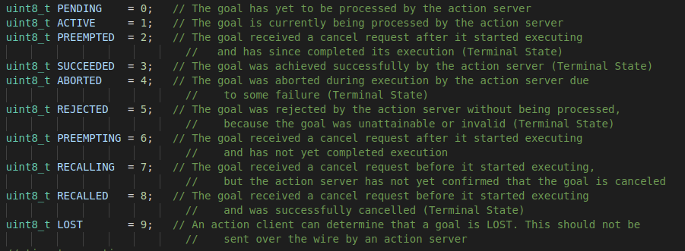

2 | 로봇의 최대속도 설정
 | PLC -> TETRA | DS,3,2,SPEED,0.8,XX | message size: 19
 | PLC -> TETRA | DS,2,SPEED,0.800,XX | message size: 19

 | - 0.800 : 0.8m/s의 속도를 로봇의 최대 속도로 설정 (항상 소수점 3자리까지 출력)

3 | GPIO상태 확인
 | PLC -> TETRA | DS,2,1,GPIO,XX | message size: 14
 | PLC -> TETRA | DS,17,GPIO,0,0,0,0,0,0,0,0,0,0,0,0,0,0,0,0,XX | message size: 45

 | - 입력 0~7번까지 모두 Off상태 & 출력 0~7번까지 모두 Off상태. (ON상태일 경우 각각 1로 표현)

4 | DOC 충전스테이션 도킹 모드
 | PLC -> TETRA | DS,4,2,DOC,0,1,XX | message size: 17
 | PLC->TETRA | DS,4,2,DOC,0,1,XX | message size: 17

 | 1 = 일반 충전스테이션 도킹 LOOP 가동 시작
 | 11 = 컨베이어등 워킹스테이션 도킹 LOOP 가동 시작 (싱글관제 불가능)

5 | JOG모드 (일정 속도 주행모드)
 | PLC -> TETRA | DS,4,2,JOG,0.1,0.0,XX | message size: 17
 | PLC -> TETRA | DS,4,2,JOG,0.1,0.0,XX | message size: 17

 | 0.1m/s로 전진 and 0.0rad/s로 회전

6 | 매뉴얼 위치제어 모드 (지정 위치 주행모드)
 | PLC -> TETRA | DS,4,2,MM,0.1,0.3,XX | message size: 17
 | PLC -> TETRA | DS,4,2,MM,0.1,0.3,XX | message size: 17

 | 0.1m/s 의 속도로 0.3m 전진

 | * 네비게이션과 같이 사용가능하지만 목적지 도착 이후 로봇 정지 상태에서 명령을 내려야 동작

 | * 명령이 정상적으로 몇 번 들어갔음에도 로봇이 30초 이상 동작하지 않는다면
 | 장애물이 감지된 후 리셋되지 않았기 때문으로 DS,4,2,0,0,XX 명령을 통해 로봇을 정지시켜 리셋해주어야 함

